#BUG01
Bug ID | BUG-001
Topic/Title | ผู้ใช้สามารถเพิ่มสินค้าลงในตะกร้าได้ โดยระบุ Quantity = 0
Bug description | เมื่อผู้ใช้เลือกสินค้าและกำหนด Quantity เป็น 0 ระบบยังอนุญาตให้กด Add to Cart และไปหน้า Cart ได้ พฤติกรรมนี้ไม่ถูกต้อง เพราะ Quantity = 0 ไม่ควรถูกเพิ่มในตะกร้า
Severity | Major
Priority | Medium
Steps to reproduce | 1. ไปที่หน้า Product Detail ของสินค้าใดก็ได้ 2. กำหนด Quantity = 0 3. กดปุ่ม Add to Cart 4. ไปหน้า Cart
Expected result | ระบบไม่อนุญาตเพิ่มสินค้าลง Cart, แสดงข้อความแจ้งเตือน เช่น “Quantity must be at least 1”, Quantity 0 ไม่ถูกบันทึกใน Cart
Actual result | ระบบอนุญาตให้เพิ่มสินค้าลง Cart, หน้า Cart แสดงสินค้าแม้ Quantity = 0
Attachment/ Screenshot/ Video | 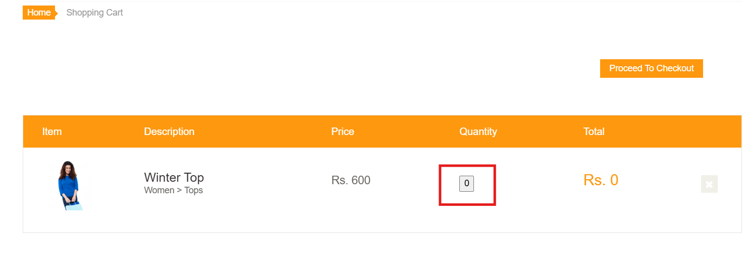
Test URL | https://automationexercise.com/product_details/5

#BUG02
Bug ID | BUG-002
Topic/Title
Bug description
Severity | Minor
Priority | High
Steps to reproduce | 1. ไปที่หน้า Product 2.
Expected result
Actual result
Attachment/ Screenshot/ Video | 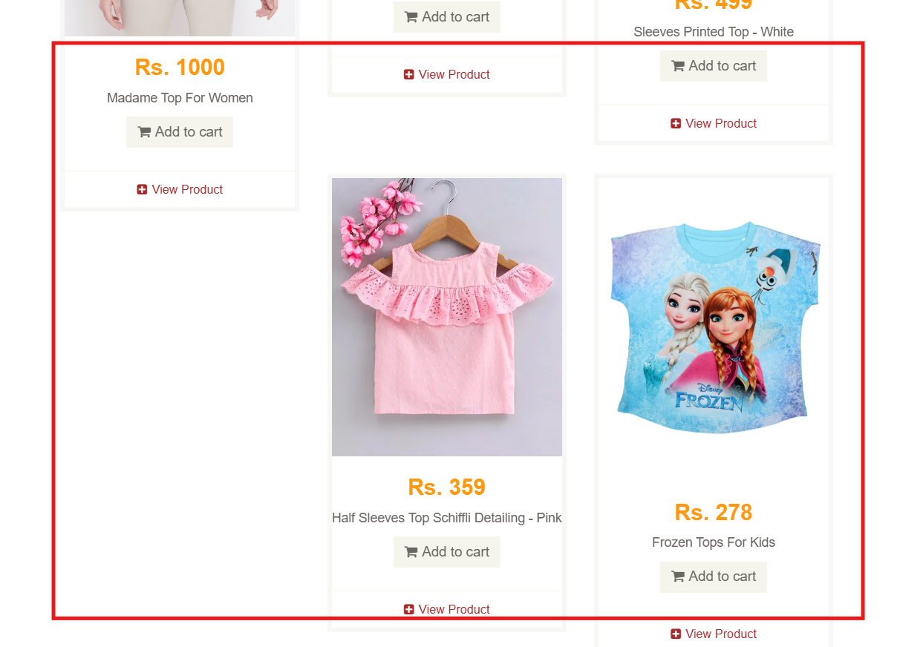
Test URL | https://automationexercise.com/products

